汇总
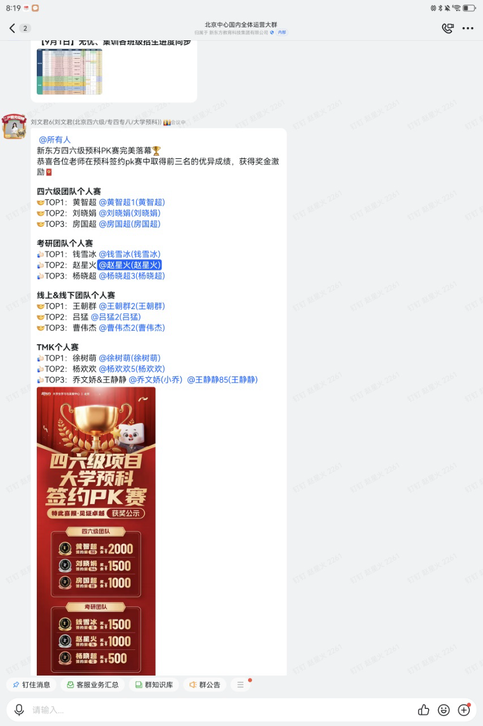
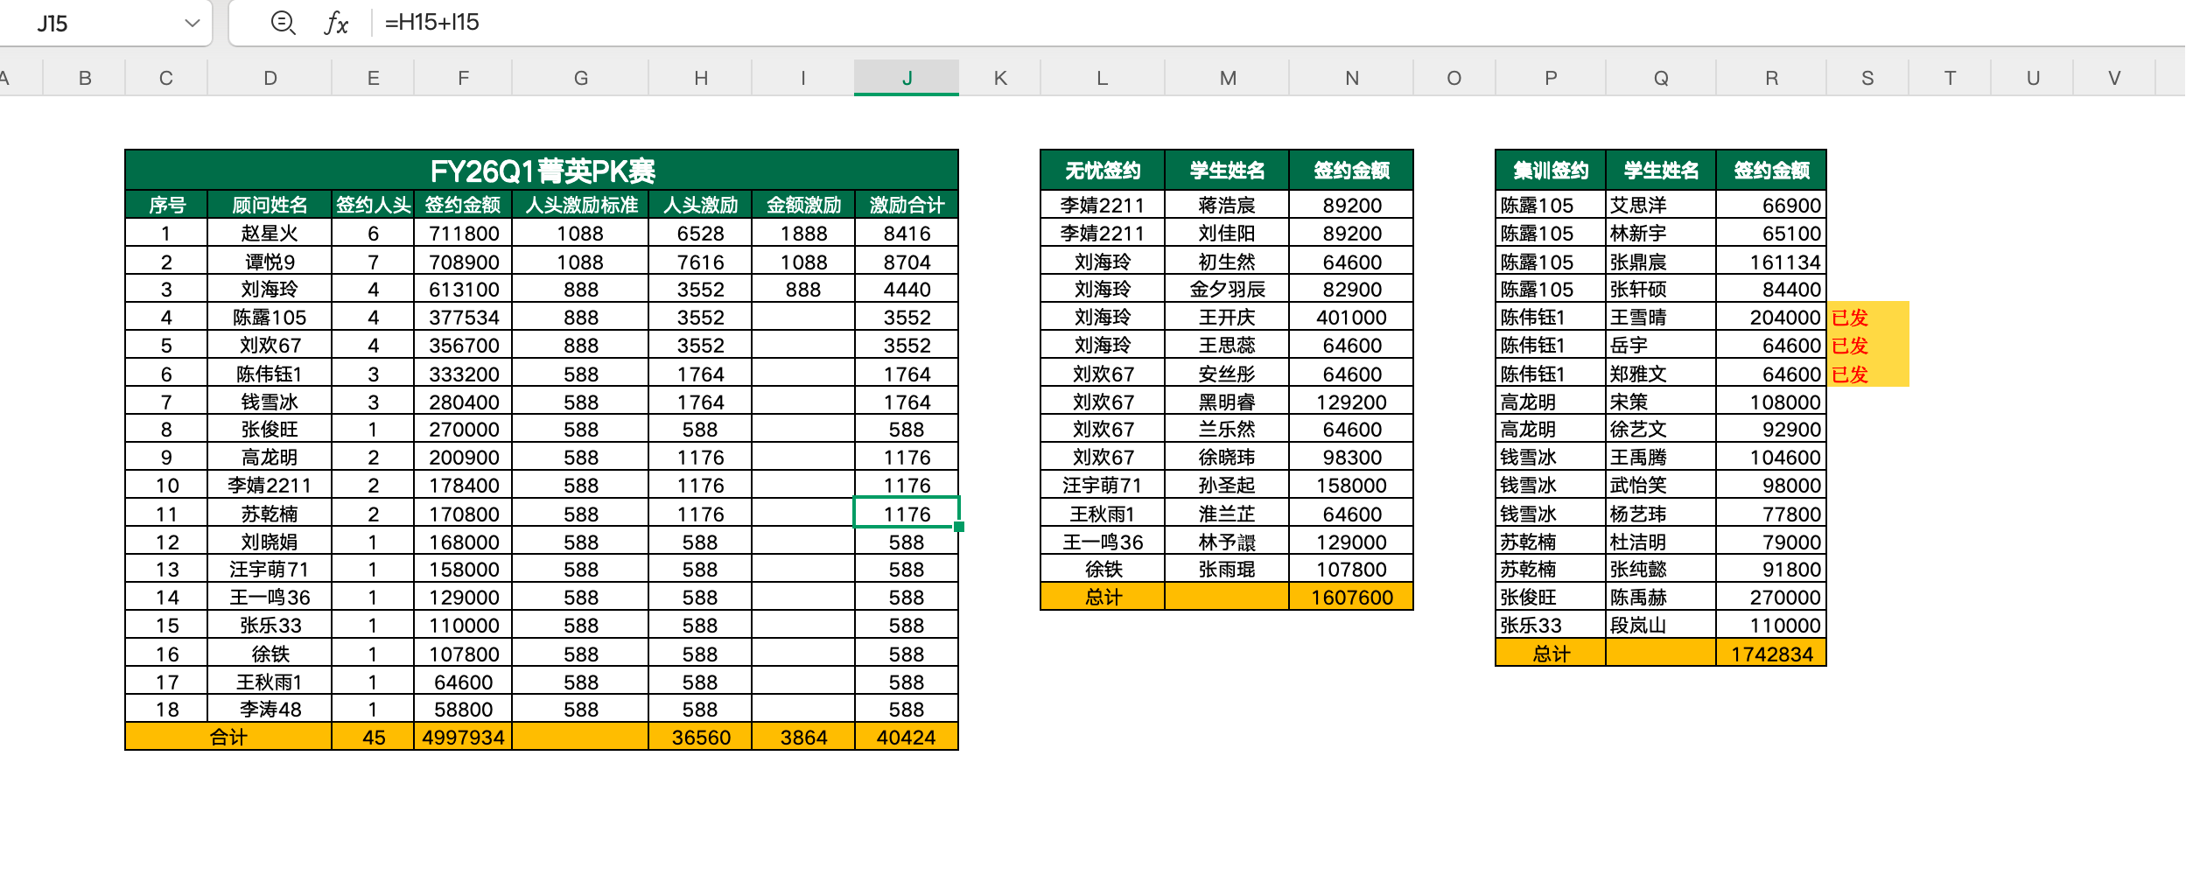

业绩奖金表（一人可多条，需写清类别）
序号 | 机构 | 年月 | 工号 | 姓名 | 部门 | 薪资项目 | 金额 | 备注
1 | 北京中心 | 2025.08 | 238256 | 赵星火 | O2级学习顾问 | 月度绩效 | 700
2 | 北京中心 | 2025.08 | 238256 | 赵星火 | O2级学习顾问 | 顾问签约奖金 | 38563
3 | 北京中心 | 2025.08 | 238256 | 赵星火 | O2级学习顾问 | 菁英PK赛奖金 | 8416
4 | 北京中心 | 2025.08 | 238256 | 赵星火 | O2级学习顾问 | 四六级PK赛奖金 | 1000
5 | 北京中心 | 2025.08 | 341422 | 谭悦 | O3级学习顾问 | 月度绩效 | 0 | O3无绩效
6 | 北京中心 | 2025.08 | 341422 | 谭悦 | O3级学习顾问 | 顾问签约奖金 | 25385
7 | 北京中心 | 2025.08 | 341422 | 谭悦 | O3级学习顾问 | 菁英PK赛奖金 | 8704
8 | 北京中心 | 2025.08 | 404905 | 李涛 | O1级学习顾问 | 月度绩效 | 2000 | 保护期新人底薪8000，90分以上满额
9 | 北京中心 | 2025.08 | 404905 | 李涛 | O1级学习顾问 | 顾问签约奖金 | 2788
10 | 北京中心 | 2025.08 | 404905 | 李涛 | O1级学习顾问 | 菁英PK赛奖金 | 588

签约业绩汇总
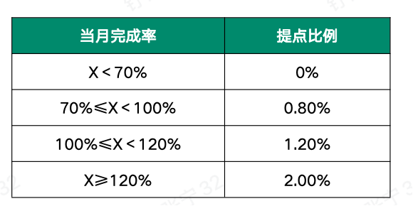
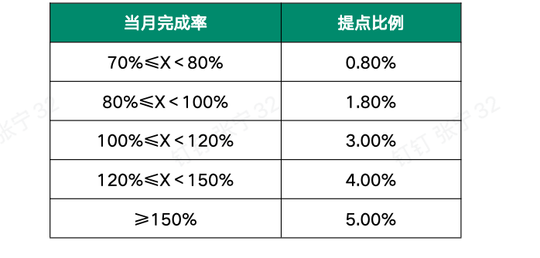
2025.08个性化顾问业绩
序号 | 顾问姓名 | 地面目标 | 网课目标 | 综合目标 | 地面业绩 | 网课业绩 | 业绩合计 | 线下退费 | 网课退费 | 退费合计 | 综合业绩 | 完成率
1 | 谭悦 | 750000 |  | 750000 | 1221243.8 | 19472.5 | 1240716.3 | 394457.575 | 100 | 394557.575 | 846158.725 | 113% | 25384.76
2 | 赵星火 | 750000 |  | 750000 | 1112166.35 | 44792.5 | 1156958.85 | 174093.5 | 18791 | 192884.5 | 964074.35 | 129% | 38562.97
3 | 李涛 | 100000 |  | 100000 | 119940 | 19472.5 | 139412.5 |  |  | 0 | 139412.5 | 139% | 2788.25
合计 |  | 1600000 | 60000 | 1600000 | 2453350.15 | 83737.5 | 2537087.65 | ¥386,657.60 | 8464 | 587442.075 | 1949645.575 | 122%

8月绩效核算
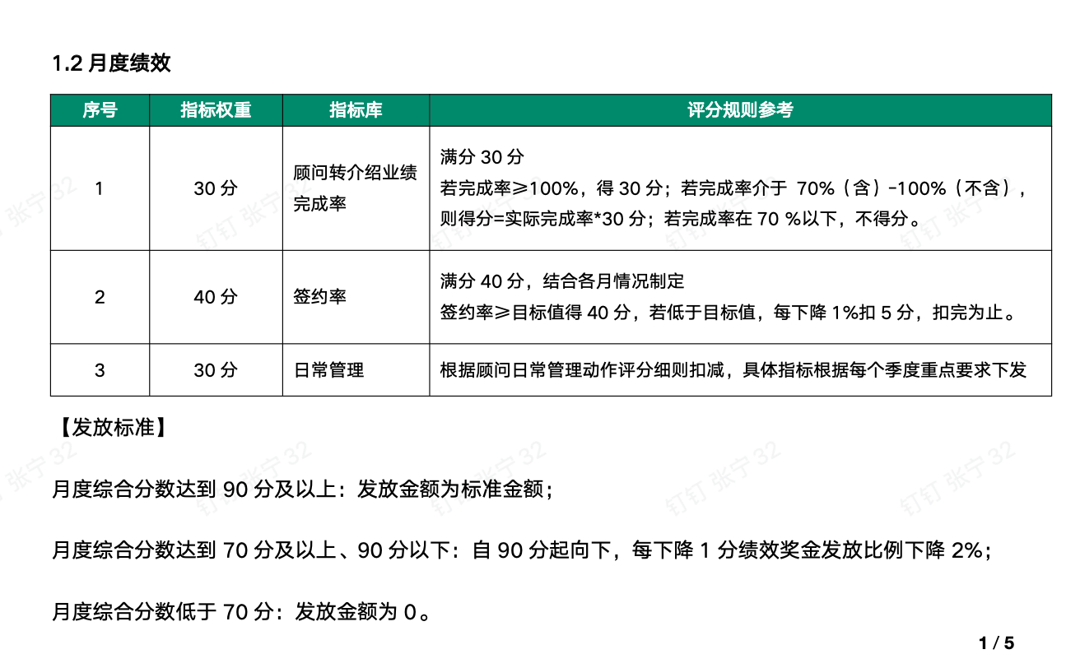
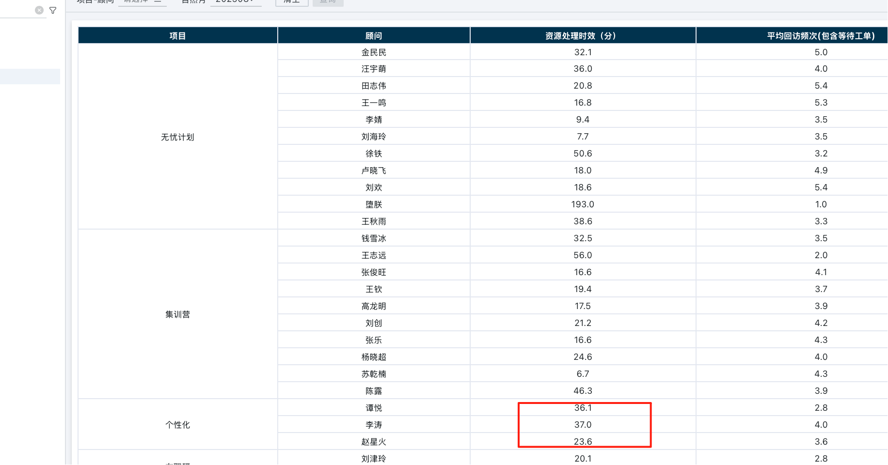
顾问 |  |  | 转介绍 |  |  |  |  |  |  |  | 签约率 |  |  |  |  |  |  |  | 日常管理 |  |  |  | 总计
工号 | 顾问姓名 | 备注 | 工单目标 | 工单实际 | 完成率 | 签约目标 | 签约实际 | 完成率 | 占比 | 得分 | 主动目标 | 主动实际 | 完成情况 | 被动目标 | 被动实际 | 完成情况 | 占比 | 得分 | 自签占比 | 回访时效 | 占比 | 得分 | 得分合计 | 绩效标准 | 实发绩效
238256 | 赵星火 |  | 6 | 5 | 83% | 6 | 1.086 | 18% | 30% | 0 | 25% | 31.30% | 完成 | 10% | 26.70% | 完成 | 40% | 40 | 40% | 合格 | 30% | 30 | 70 | 1000 | 700
404905 | 李涛 | 保护期新人 | 0 | 3 | —— | 0 | 0 | #DIV/0! | 30% | 30 |  |  |  | 10% | 13% | 完成 | 40% | 40 | 42% | 不合格 | 30% | 20 | 90 | 2000 | 1800
341422 | 谭悦 | O3无考核指标 | 6 | 7 | 117% | 6 | 8.3 | 138% | 30% | 30 | 25% | 32.67% | 完成 | 10% | 10% | 完成 | 40% | 40 | 34% | 不合格 | 30% | 20 | 90 | 0 | 0

